Time Stamps
Original | Refactored

2017 Orignal | 2017 Refactored
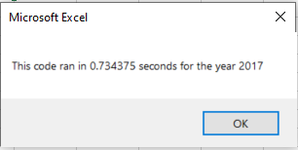
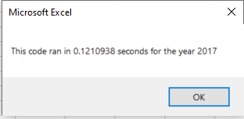

 |  | 0.734375 | 0.1210938 | 0.6132812 | 84%

2018 Orignal | 2018 Refactored
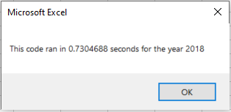
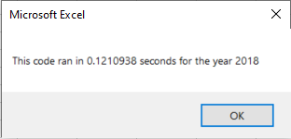

 |  | 0.7304688 | 0.1210938 | 0.609375 | 83%

